상품제안서
요이치 욜로 PRO 블루투스 듀엣 마이크 | 상품코드: S00494

 |  |  |  |  |  |  | 02-713-8555 | www.synergygift.co.kr
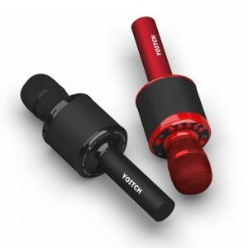 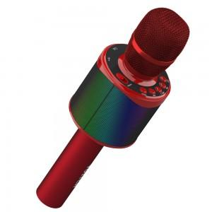 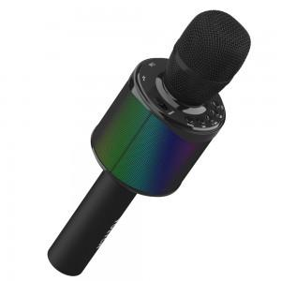

【상세/제작정보】

【인쇄/포장옵션】 | 실크, 레이저 / 포장지포장

【공급단가】 | 수량 | 50~ | 100~ | 300~ | 1,000~ | 2,000~
*VAT별도 | 단가 | 34,360원 | 33,090원 | 31,810원 | 30,540원 | 29,780원

【상품 URL】 | https://www.synergygift.co.kr:443/src/goods_detail.php?gdno=11295

